基本概要
Darkness Hunt
キャラクター仕様書（基本概要）
 | ・このゲームの主人公に関する仕様書となります。
 |  | └主にゲーム上の動作と、用意するアニメーションについてまとめていきます。
 |  |  | └上記に必要なテクスチャ、SE等も記載していきます。

 |  | ＜ページ内の項目＞
 |  | ①移動動作（上下左右のフリック動作）
 |  | ②攻撃動作（タップ動作）
 |  | ③特殊動作（ニアミス）

 |  | ①移動動作（上下左右のフリック動作）

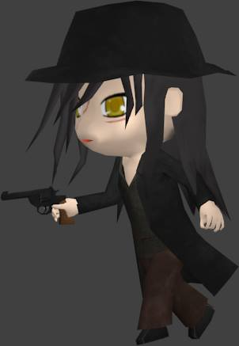
 |  |  | ●主人公（ヴァン・ヘルシング）は常に奥へ奥へと走っている状態。
 |  |  |  | そこに上下左右のフリックの操作を行い障害物を回避することができるようにします。

 |  |  |  |  | ↑：ジャンプ |  | ただ立っているだけの敵や障害物を飛び越えて回避することができます。

 |  |  |  |  | ↓：スライディング |  | 馬車などの障害物の下をすり抜けたり、空を飛ぶ敵の下を通ることができます。
 |  |  |  |  |  |  |  | └スライディングは２秒間だけ。２秒後は再び走っている状態になります。

 |  |  |  |  | ←→：ライン移動 |  | 隣のラインへ移動することができるようになります。
 |  |  |  |  |  |  |  | └ジャンプ中は一度だけライン移動が可能となります。
 |  |  |  |  |  |  |  | └スライディング中のライン移動は不可能とします。

 |  |  | ●基本的にはライフは１
 |  |  |  |  | ・障害物にあたると、即ゲームオーバーとなります。
 |  |  |  |  |  | └石もしくは動画広告を見ることで、死亡した付近から復活します。

 |  |  |  |  | ※今後、ライフ数の変動も考えられますので数値として持たせてください。

 |  | ②攻撃動作（タップ動作）

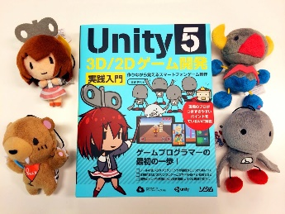
 |  |  | ●画面タップで銃を撃ち、敵を倒すことができます（特定の障害物も破壊可能）。 |  |  |  |  |  | ▼candy dozerはこちらの参考書に掲載
 |  |  |  | ・弾は６発まで、撃つことができます。
 |  |  |  |  | └一発リロードされるのに２秒かかります（Unity参考書「candy dozer」のように）。

 |  |  |  | ・ジャンプ中に撃つこともできます。
 |  |  |  |  | └空中にいる敵を撃って倒すことができます。
 |  |  |  |  |  | （ただ立っている敵、地面を這う敵には命中しません）

 |  |  |  | ・スライディング中の射撃。
 |  |  |  |  | └地面を這う敵にダメージを与えます。
 |  |  |  |  |  | （ただ立っている敵、地面を這う敵には命中しません）

 |  |  |  | ・ライン移動中の射撃は不可。
 |  |  |  |  | └命中の判定がユーザー的に曖昧に伝わる恐れがあるため。

 |  |  | [補足]
 |  |  |  | ・射程距離に関してはある程度動作の組み込んだ後に要調整。
 |  |  |  |  | └弾丸はある一定の距離まで飛んで行ったら消さなければならない。

 |  | ③特殊動作（ニアミス）

 |  |  | ●迫りくる敵や障害物の直前で回避を成功させると、ニアミスポイントを獲得。銃の威力がUPします!
 |  |  |  | ・ニアミスポイントは最大３ポイントまでためることができる。
 |  |  |  |  | └1ポイントにつき、敵に与えるダメージが1ポイント上昇。
 |  |  |  |  | └3ポイントまでためることで、結界を破壊することができる。
 |  |  |  |  |  | └ニアミスポイントがたまっている状態で一発でも銃を撃つと、ポイントは0に戻る。

 |  |  | 狙い：ボスや障害物の難易度の調整。あえてギリギリでかわすように要素を仕向けることで、常に緊張感を持たせることができる。

